mcv
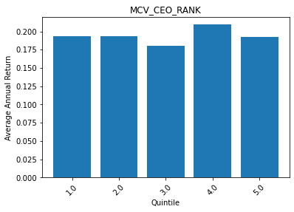
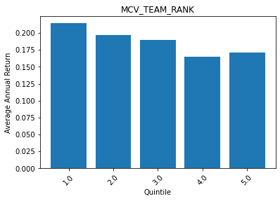
 | MCV_CEO_RANK | ANN_RETURN
0 | 1 | 0.1932081291
1 | 2 | 0.19302494811
2 | 3 | 0.18067044158
3 | 4 | 0.20930773108
4 | 5 | 0.19282059841

 | MCV_TEAM_RANK | ANN_RETURN
0 | 1 | 0.21413870162
1 | 2 | 0.19721988874
2 | 3 | 0.18957483467
3 | 4 | 0.1648849487
4 | 5 | 0.17121252301

